画面
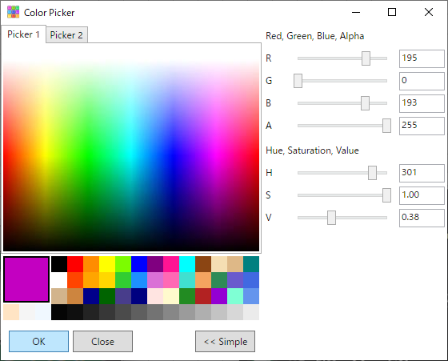
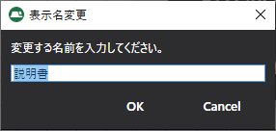

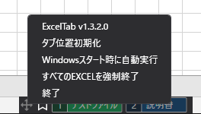
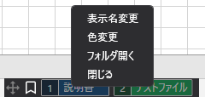

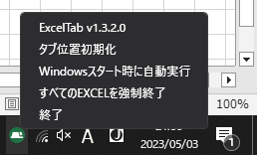
タブの位置を画面の中央の下に移動
右クリック
右クリック

表示がおかしくなったときに使用

ドラッグアンドドロップで
タブの位置を移動
ドラッグアンドドロップでタブの順番を変えられる

お気に入り表示

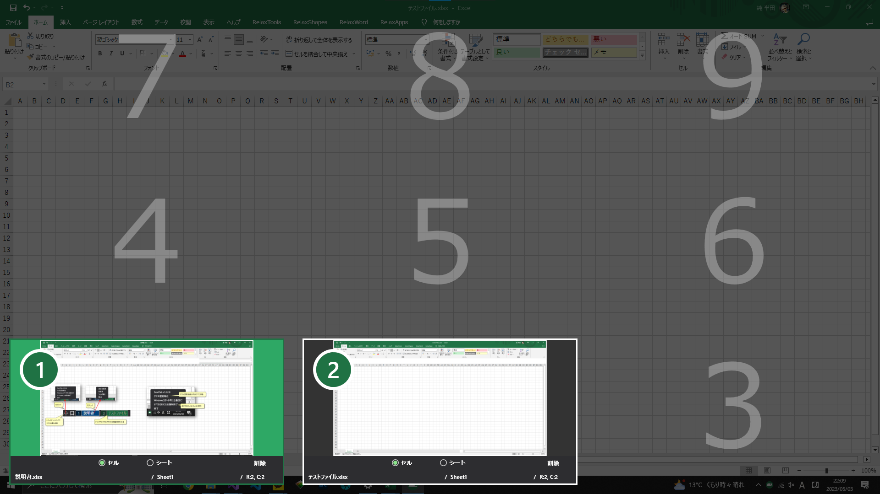

クリック または Ctrl + Numpad 1で移動

削除

登録したセルまで移動
登録したシートまで移動

